Summary_R2
오리지날 휘낭시에 — 실험 종합 / Original FINANCIER

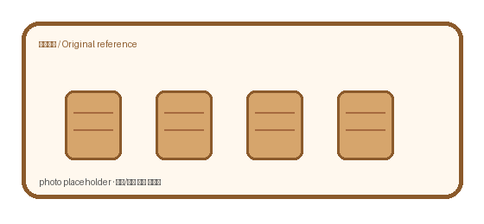
Recipe | 오리지날 | ver. | rev.C
실험기간 | 2026-08~09 | n | 3 | Oven | core max | rise | crack% | cost/ea | note
주요변수 | oven/temp/add-in | 판정 | core temp + rise | 180 | 92.9 | 10.2 | 2 | 456.5 | pale
기록상태 | 수기+사진+수식 | memo | 영/한/기호 혼용 | 185 | 93.5 | 10.2 | 2 | 459 | pale
중요 | 색상도 의미 있음 | 주의 | 일부 셀은 계산값 | 190 | 94.4 | 11.5 | 4.8 | 461.5 | best
파일 메모 | 형식 통일 안 함 | owner | 미기입 | 195 | 95.5 | 12.3 | 10.3 | 464 | best
 |  |  |  | 200 | 96.5 | 13.2 | 14.4 | 466.5 | pale
 |  |  |  | 205 | 97.8 | 13.7 | 15.8 | 469 | dark↑
 |  |  |  | 210 | 98.5 | 13.9 | 19.4 | 471.5 | dark↑

Oven vs core

 |  |  |  |  |  |  | 메모 / sticky note • oven 실제편차 ±3℃ 추정 • 일부 사진은 다른 batch reference • '부풀기' 측정 기준이 사람마다 약간 다름 • 색 진함/굵은 글씨 = 중요 표시

판매옵션_럼토핑
오리지날 럼/토핑/코팅 판매율 + 원가상승

Option | add.cost | base.cost | ↑cost% | sales% | repeat.idx | ticket | memo | remark | flag
 | ₩/ea | ₩/ea | % | % | idx | ₩
기본 | 0 | 456.5 | 0 | 66.1 | 0.66 | 1250 | 원가부담 | RUM
럼 추가 | 27.9 | 456.5 | 6.1 | 74.5 | 0.81 | 1390 | 선물용 | manual
설탕 코팅 | 18.3 | 456.5 | 4 | 68.2 | 0.74 | 1410 | 원가부담 | est.
토핑 | 36.1 | 456.5 | 7.9 | 76 | 0.78 | 1240 | 원가부담 | RUM
럼+토핑 | 58.1 | 456.5 | 12.7 | 78.4 | 0.85 | 1550 | SNS↑ | RUM | ★
코팅+토핑 | 47.9 | 456.5 | 10.5 | 73.7 | 0.8 | 1560 |  | sugar

sales vs cost

포장지_디자인
오리지날 포장지 후보 / package concept notes

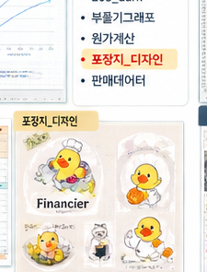
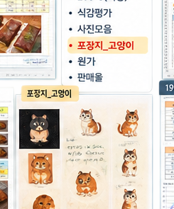
디자인 후보
후보 | 캐릭터 | 첫인상 | 인쇄 | 메모
A | 오리 chef | 귀여움 / 눈에 띔 | CMYK test 필요 | 전면 크게?
B | 고양이 | 조금 더 차분 | 선 얇음 주의 | 스티커용 가능
C | 부엉이 | 브랜드화 가능 | 갈색지 확인 | 시안 보류
결론 | 미정 | 샘플 뽑아보고 | 재검토 | ★ 너무 유아틱한가?

포장재/사이즈 대충 기록
항목 | 값 | unit | 선택? | 메모
봉투 폭 | 92 | mm | Y | 12개입 아님, 낱개
봉투 높이 | 118 | mm | Y | +접착부
필름 | OPP+CPP |  | ? | 무광도 후보
스티커 | 45 | mm | Y | 원형/사각 비교
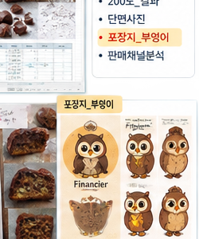
인쇄도수 | 4C | color | ? | 단색 버전도 봄

메모 • 포장지 때문에 넣어둔 시트라 실험 데이터랑 직접 관계 없음 • 오리/고양이/부엉이 중 뭘 쓸지는 아직 미정 • 실제 납품용 로고는 별도 • '귀여운 쪽'과 '고급스러운 쪽' 두 방향 비교 • 색상 셀은 사람 눈으로 보기 위한 표시일 뿐

 |  |  |  |  | CHECK | A | B | C | note
 |  |  |  |  | 매대가시성 | ○ | △ | ○
 |  |  |  |  | 브랜드기억 | ○ | ○ | ◎
 |  |  |  |  | 원가 | ◎ | ○ | △ | 인쇄도수
 |  |  |  |  | 최종 | ? | ? | ? | 회의필요

